Punto Operación
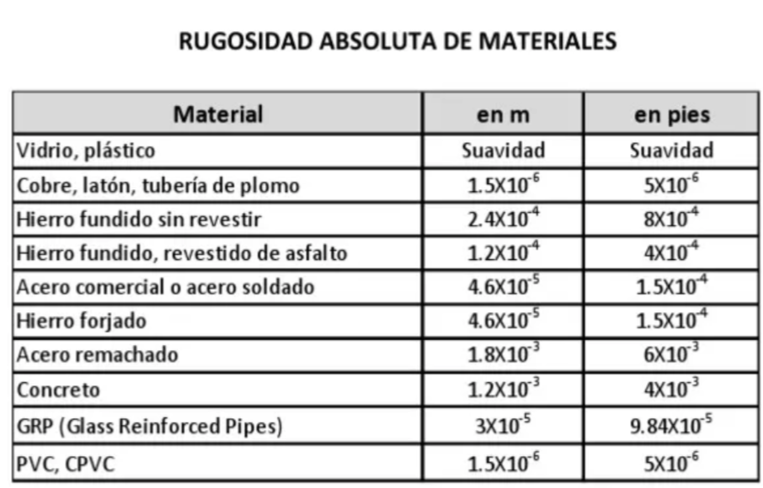
d= | 0.0525 | m
ni= | 3.71E-07 | m2/s
e= | 0.000046 | m | acero comercial

Q (m3/h) | Q (m3/seg) | Hbomba (m) | Hsistema (m) | efic. (%) | NPSH_R (m)
0 | 0 | 9.60 | 7.00 |  |  | 3.50
5 | 0.0013888888889 | 9.80 | 7.55 | 40 | 2.0 | 4.05
10 | 0.0027777777778 | 9.10 | 9.06 | 60 | 2.0 | 5.56
15 | 0.0041666666667 | 7.51 | 11.45 | 62 | 3.0 | 7.95
20 | 0.0055555555556 | 5.02 | 14.72 | 60 | 4.5 | 11.22
25 | 0.0069444444444 | 1.64 | 18.88 |  |  | 15.38

Factor de fricción. Colebrook

Poner 0,1 en todos los f (columna E) salvo el primero que es cero. Luego apretar el botón y se ejecuta en toda la tabla
Q m3/seg | Re | e/D | f | Tizq | Tder | dif
0 | 0.00E+00 | 0.00087619047619 | 0 | 0 | 0 | 0.00E+00
0.001388889 | 9.08E+04 |  | 0.0240 | 6.4549722437 | 6.7632225546 | -3.08E-01
0.002777778 | 1.82E+05 |  | 0.0225 | 6.6696316064 | 6.965515235 | -2.96E-01
0.004166667 | 2.72E+05 |  | 0.0215 | 6.8167735394 | 7.0467733719 | -2.30E-01
0.005555556 | 3.63E+05 |  | 0.0210 | 6.9039439689 | 7.0917080031 | -1.88E-01
0.006944444 | 4.54E+05 |  | 0.0206 | 6.9605755799 | 7.1203614175 | -1.60E-01
0.1 | 6.53E+06 |  | 0.1000 | 3.1622776602 | 7.246762538 | -4.08E+00
0.1 | 6.53E+06 |  | 0.1000 | 3.1622776602 | 7.246762538 | -4.08E+00
0.1 | 6.53E+06 |  | 0.1000 | 3.1622776602 | 7.246762538 | -4.08E+00
0.1 | 6.53E+06 |  | 0.1000 | 3.1622776602 | 7.246762538 | -4.08E+00
0.1 | 6.53E+06 |  | 0.1000 | 3.1622776602 | 7.246762538 | -4.08E+00

Punto de Operación
H_op = | 18.9 | m
Q_op = | 0.00415 | m3/seg | 14.9 | m3/h |  |  | El punto de operación cumple el servicio
 |  |  | Q^2 | Q^1 | Q^0
1.5740698451E-07 | Curva sistema ^2 |  | 921000 | 0 | 3
9.8374912385E-07 | Curva fabricante ^2 |  | -324818 | -368.12 | 26
1.1411561084E-06 | suma
Punto Operación
 | Hbomba (m) | Hsistema (m)
0 | 9.60 | 7.00 | 3.50
0.0013888888889 | 9.80 | 7.55 | 4.05
0.0027777777778 | 9.10 | 9.06 | 5.56
0.0041666666667 | 7.51 | 11.45 | 7.95
0.0055555555556 | 5.02 | 14.72 | 11.22
0.0069444444444 | 1.64 | 18.88 | 15.38

eficiencia
Eficiencia
61.93 | %

y = 0,0133x3 - 0,76x2 + 13,067x - 8

NPSH
Z_A = | -6 | m
Z_s = | 0 | m
$${NPSH}_{d}=Z_{A}+\frac{P_{A}}{ρg}−\frac{P_{VAP}}{ρg}−Z_{S}−\left(\frac{f_{S}L_{S}}{D_{S}}+\sum{K_{S}}\right)\frac{8Q^{2}}{π^{2}gD_{S}^{4}}$$
P_A = | 101000 | Pa
rho.g = | 8534.7 | Pa/m
P_vap / (rho.g) = | 1.2302717143 | m
Leq_s = | 20 | m
D_s = | 0.0525 | m
K_s = | 0

Q m3/seg | Re | e/D | f | Tizq | Tder | dif

0.0050833333333 | 3.32E+05 | 0.00087619047619 | 0.0190 | 7.2547625011 | 7.07E+00 | 1.84E-01

NPSH_D = | 2.5695150233

NPSH_R = | 3.2618370667
y = 0,0332x2 - 0,5401x + 3,9182

La Bomba NO CAVITA

semejanza
N_1 = | 2900 | RPM
N_2 = |  | RPM

 | bomba a N1, datos fabricante |  |  | bomba a N2, similitud
Q_1 (m3/h) | Q_1 (m3/seg) | H_1 bomba (m) | Q_2 (m3/h) | Q_2 (m3/seg) | H_2 bomba (m) | H_sistema (m)
0.00 | 0.0000000000 | 120.000 | 0.00 | 0.0000000000 | 0.00 | 20
0.50 | 0.0001388889 | 117.400 | 0.00 | 0.0000000000 | 0.00 | 22.5
1.00 | 0.0002777778 | 114.300 | 0.00 | 0.0000000000 | 0.00 | 30
1.50 | 0.0004166667 | 110.000 | 0.00 | 0.0000000000 | 0.00 | 42.5
2.00 | 0.0005555556 | 104.000 | 0.00 | 0.0000000000 | 0.00 | 60
2.50 | 0.0006944444 | 95.800 | 0.00 | 0.0000000000 | 0.00 | 82.5
3.00 | 0.0008333333 | 84.800 | 0.00 | 0.0000000000 | 0.00 | 110
3.50 | 0.0009722222 | 70.300 | 0.00 | 0.0000000000 | 0.00 | 142.5
0.00 | 0.0000000000 | 0.000 | 0.00 | 0.0000000000 | 0.00 | 20
0.00 | 0.0000000000 | 0.000 | 0.00 | 0.0000000000 | 0.00 | 20
0.00 | 0.0000000000 | 0.000 | 0.00 | 0.0000000000 | 0.00 | 20

viscosidad
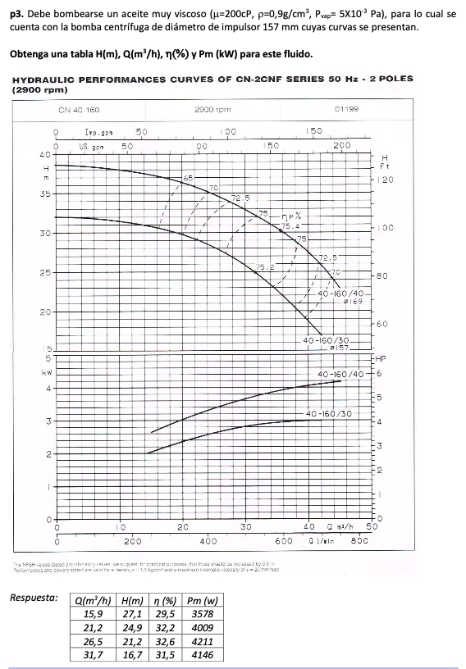

Q (gpm) | Q (100 gpm) | H (ft) | eta
70 | 0.7 | 100 | 0.65
90 | 0.9 | 97.5 | 0.7
100 | 1 | 95 | 0.725
120 | 1.2 | 90 | 0.75
140 | 1.4 | 82.5 | 0.752 | bep
150 | 1.5 | 75 | 0.75
165 | 1.65 | 67.5 | 0.725
175 | 1.75 | 62.5 | 0.7

Q_w_bep = | 1.4 | 100 gpm
eta_w_bep = | 0.752
H_w_bep = | 82.5 | ft

 | Q_w_i | H_w_i | eta_w_i
i = 1.2 | 1.68 | 67.5 | 0.725
i = 0,8 | 1.12 | 92.5 | 0.74
i = 0,6 | 0.84 | 97 | 0.64

 |  |  | CGS
rho = | 0.9 | g/cm3
mu = | 200 | cP | centipoise

ni = | 222.2 | cst | centistokes

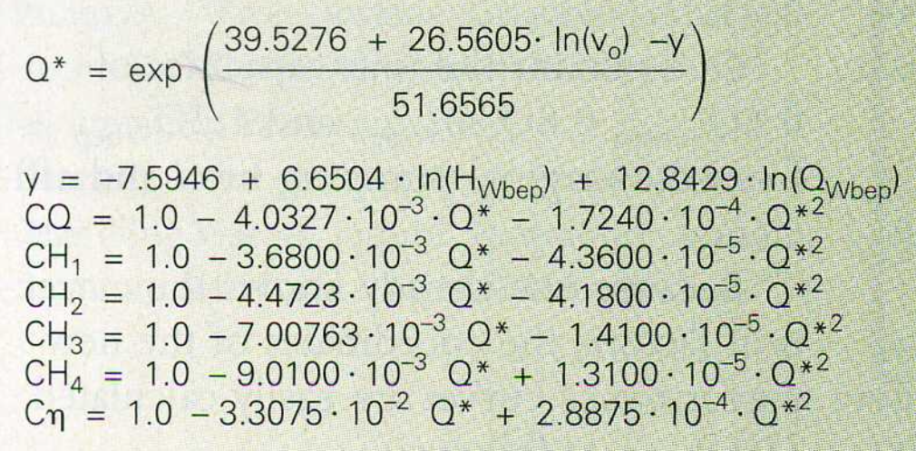
y = | 26.073553058
Q* = | 20.882056159

CQ = | 0.84061214168
CH_o_0,6 = | 0.90414180559
CH_o_0,8 = | 0.88838186098
CH_o_1,0 = | 0.847517827
CH_o_1,2 = | 0.81756506353
C_eta_o = | 0.43525927739

 | Q_o_i (100 gpm) | H_o_i (ft) | eta_o_i
i = 1.2 | 1.412228398 | 55.185641789 | 0.31556297611
i = 1.0 | 1.1768569983 | 69.920220727 | 0.3273149766
i = 0,8 | 0.94148559868 | 82.17532214 | 0.32209186527
i = 0,6 | 0.70611419901 | 87.701755142 | 0.27856593753
 | Q_o_i (m3/h) | H_o_i (m) | eta_o_i
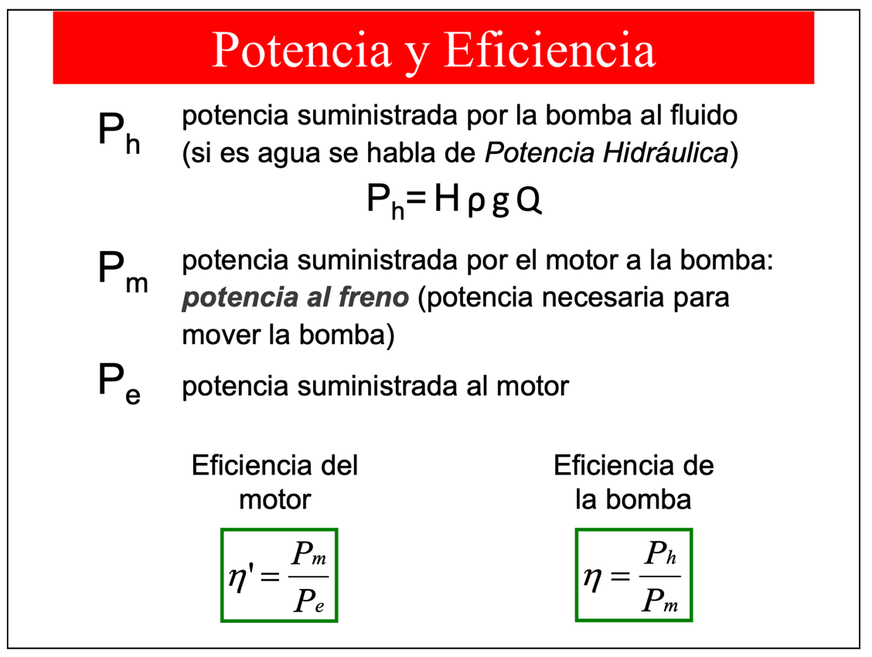
i = 1.2 | 32.071706919 | 16.820583617 | 0.31556297611
i = 1.0 | 26.726422432 | 21.311683278 | 0.3273149766
i = 0,8 | 21.381137946 | 25.047038188 | 0.32209186527
i = 0,6 | 16.035853459 | 26.731494967 | 0.27856593753

Paralelo
bomba 2
Bomba 1 |  |  | Bomba 2 |  |  |  | Bomba 3 |  |  |  |  | Sistema en paralelo
Q | H | NPSHr | Q | H | NPSHr |  | Q | H | NPSHr |  |  | HB1 | QB1 | QB2 | Qpar
4.0 | 37.1 | 1.9 | 4.0 | 30.28 | 2 |  | 4.0 | 23.94 | 2 |  |  | 23.94 | 4.0 | 4.0 | 8.0
6.0 | 36.7 | 2 | 6.0 | 30.06 | 2.2 |  | 6.0 | 23.98 | 2.2 |  |  | 23.98 | 6.0 | 6.0 | 12.0
8.0 | 36.2 | 2 | 8.0 | 29.6 | 2.7 |  | 8.0 | 23.7 | 2.7 |  |  | 23.7 | 8.0 | 8.0 | 16.0
10.0 | 35.6 | 2.3 | 10.0 | 28.9 | 3.5 |  | 10.0 | 23.1 | 3.5 |  |  | 23.1 | 10.0 | 10.0 | 20.0
12.0 | 34.8 | 2.7 | 12.0 | 27.96 | 4.5 |  | 12.0 | 22.18 | 4.5 |  |  | 22.18 | 12.0 | 12.0 | 24.0
14.0 | 33.8 | 3.1 | 14.0 | 26.78 | 5.6 |  | 14.0 | 20.94 | 5.6 |  |  | 20.94 | 14.0 | 14.0 | 28.0
16.0 | 32.7 | 4 | 16.0 | 25.36 | 7 |  | 16.0 | 19.38 | 7 |  |  | 19.38 | 16.0 | 16.0 | 32.0
18.0 | 31.5 | 5

Bomba 1
Bomba 3

H1 = -0,0485Q^2 - 0,1446Q + 21,355 |  |  |  |  |  |  | H2 = -0,1577Q^2 + 0,5012Q + 36,9 |  |  | a= | -0.1577 | Sistema en serie
 |  |  |  |  |  |  |  |  |  | b= | 0.5012 | Q | Hb1 | Hb2 | H_serie
 |  |  |  |  |  |  |  |  |  | c= | 36.9 | 4.0 | 23.9 | 23.9 | 47.9
 |  |  |  |  |  |  |  |  |  |  |  | 6.0 | 24.0 | 24.0 | 48.0
 |  |  |  |  |  |  |  |  |  |  |  | 8.0 | 23.7 | 23.7 | 47.4
Sistema hmin Delta(z max) |  |  | Dz | Dp | Rho | g | f | Leq | Dint |  |  | 10.0 | 23.1 | 23.1 | 46.2
 |  |  | 6 | 4.00E+04 | 970 | 9.81 | 0.0215 | 88.7 | 0.0409 |  |  | 12.0 | 22.2 | 22.2 | 44.4
Q | H |  |  |  |  |  |  |  |  |  |  | 14.0 | 20.9 | 20.9 | 41.9
4 | 2.64E+01 |  |  |  |  |  |  |  |  |  |  | 16.0 | 19.4 | 19.4 | 38.8
6 | 2.69E+01
8 | 2.76E+01
10 | 2.85E+01
12 | 2.96E+01
14 | 3.09E+01
16 | 3.24E+01
18 | 3.41E+01

